EscalonadaFlujoRasanteLat1
Estructura escalonada de entrega, cauce lateral 1
 |  | Microcontenido: HCMC0043
Estructura escalonada en sección rectangular por flujo rasante, método Iwao Ohtsu |  |  | Esquema geometría hasta 24 escalones
Parámetros |  | Estructura | Escalon | Secuencia | Estación, m | Elevación, m
Aceleración de la gravedad, g | 9.806 m/s² | Estructura escalonada de entrega, cauce lateral 1 | 1 | 1 | 1.0 | 0.3
Caudal de diseño, Qd | 40.60 m³/s |  | 1 | 2 | 1.0 | 0.6
Altura del escalón o contrahuella, s | 0.32 m |  | 1 | 3 | 2.0 | 0.6
Largo de la huella, L | 1.00 m |  | 2 | 1 | 2.0 | 0.6
Ancho superficial estructura, B | 30.00 m |  | 2 | 2 | 2.0 | 1.0
Diferencia de caída, Dh | 1.60 m |  | 2 | 3 | 3.0 | 1.0
# escalones | 5.0 |  | 3 | 1 | 3.0 | 1.0
Longitud estructura, LE | 5.00 m |  | 3 | 2 | 3.0 | 1.3
Caudal unitario, q | 1.35 m |  | 3 | 3 | 4.0 | 1.3
Profundidad crítica, yc | 0.57 m |  | 4 | 1 | 4.0 | 1.3
Cálculo de y1 |  |  | 4 | 2 | 4.0 | 1.6
F.O.>>> | 0.000 | Función objetivo = 0 | 4 | 3 | 5.0 | 1.6
Resolver
y1 | 0.33 m | Cambiando y1 | 5 | 1 | 5.0 | 1.6
V1 | 4.07 m/s |  | 5 | 2 | 5.0 | 1.9
NF | 2.256 |  | 5 | 3 | 6.0 | 1.9
Altura relativa de caída hr |  |  | 6 |  | 1.0 | 0.3
hr = s / Yc | 0.560 |  | 6 |  | 1.0 | 0.3
Criterios de selección de altura de la contrahuella, s |  |  | 6 |  | 1.0 | 0.3
$$0,1≤\frac{S}{yc}≤{\left(\frac{S}{yc}\right)}_{s}$$
$${\left(\frac{S}{yc}\right)}_{s}=\frac{7}{6}{\left(\tan{θ}\right)}^{1/6}$$
 |  |  | 6 |  | 1.0 | 0.3
 |  |  | 6 |  | 1.0 | 0.3
 |  | (S/yc)s | 6 |  | 1.0 | 0.3
0.10 <= | S/yc = 0.56 | <= 0.965 | 6 |  | 1.0 | 0.3
5.70 ̊ <= | Ө = 17.74 ̊ | <= 55.00 ̊ | 6 |  | 1.0 | 0.3
 |  |  | 6 |  | 1.0 | 0.3
Validación (S/yc) > 0.25 | Cumple |  | 6 |  | 1.0 | 0.3
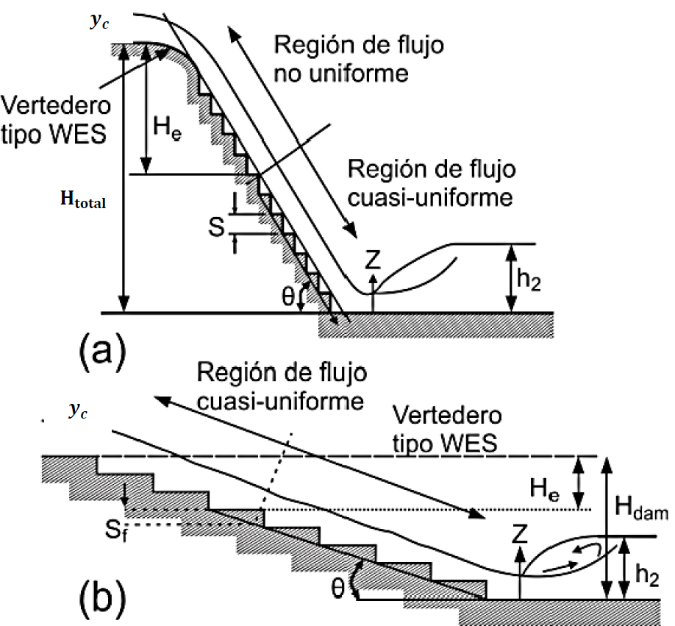
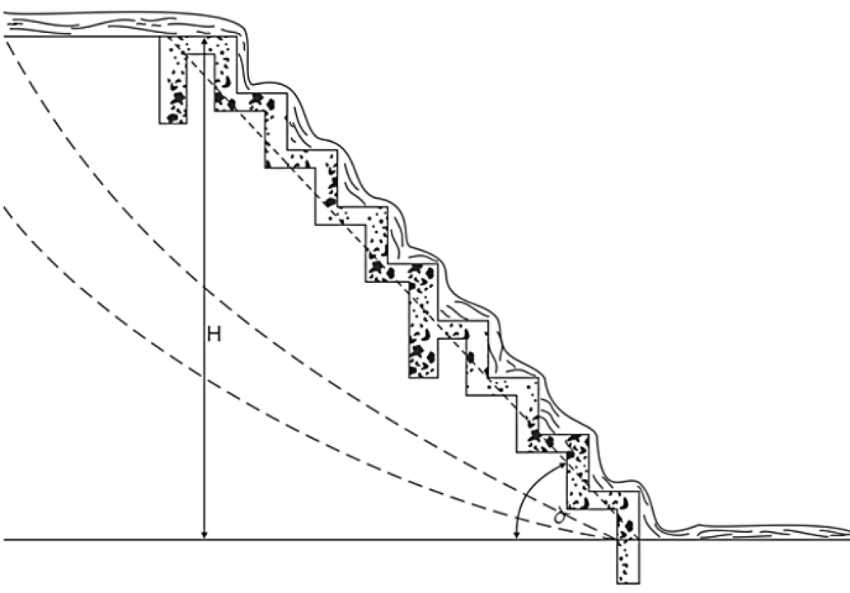
Validación 0.1 <= (s/yc) <= (s/yc)s | Cumple |  | 6 |  | 1.0 | 0.3
Validación 5.7° <= θ <= 55° | Cumple |  | 6 |  | 1.0 | 0.3
 |  |  | 6 |  | 1.0 | 0.3
Clasificación del tipo de flujo rasante |  |  | 6 |  | 1.0 | 0.3
$${\left(\frac{S}{yc}\right)}_{B}=13{\left(\tan{θ}\right)}^{2}−2,73\tan{θ}+0,373 válida en el rango (5,7°≤θ≤19°)$$
 |  |  | 6 |  | 1.0 | 0.3
 |  |  | 6 |  | 1.0 | 0.3
 |  |  | 6 |  | 1.0 | 0.3
(S/yc)B | 0.831 |  | 6 |  | 1.0 | 0.3
Tipo de flujo | A |  | 6 |  | 1.0 | 0.3
Validación 5.7° <= θ <= 19° | Cumple |  | 6 |  | 1.0 | 0.3
 |  |  | 6 |  | 1.0 | 0.3
Caída necesaria para alcanzar la condición de flujo quasi_uniforme, He |  |  | 6 |  | 1.0 | 0.3
$$\frac{H_{e}}{d_{c}}={\left(−1,21×{10}^{−5}×θ^{3}+1,60×{10}^{−3}×θ^{2}−7,13×{10}^{−2}×θ+1,30\right)}^{−1}\left[5,7+6,7×e^{\left(−6,5\frac{S}{y_{c}}\right)}\right]$$
 |  |  | 6 |  | 1.0 | 0.3
 |  |  | 6 |  | 1.0 | 0.3
He/yc | 9.693 |  | 6 |  | 1.0 | 0.3
He | 5.541 m |  | 6 |  | 1.0 | 0.3
 |  |  | 6 |  | 1.0 | 0.3
Cálculo de la profundidad y la velocidad de flujo, si se alcanza la condición de flujo quasi-uniforme |  |  | 6 |  | 1.0 | 0.3
A | 0.450 |  | 6 |  | 1.0 | 0.3
f máx | 30.152 |  | 6 |  | 1.0 | 0.3
$$\frac{d_{w}}{y_{c}}={\left(\frac{f}{8\sin{θ}}\right)}^{1/3}$$
(S/yc)s | 0.965 |  | 6 |  | 1.0 | 0.3
f | 30.152 |  | 6 |  | 1.0 | 0.3
dw/dc | 2.312 |  | 6 |  | 1.0 | 0.3
Profundidad del flujo en la rápida, dw | 1.32 m |  | 6 |  | 1.0 | 0.3
Velocidad en la rápida, Vw | 1.02 m/s |  | 6 |  | 1.0 | 0.3
 |  |  | 6 |  | 1.0 | 0.3
Cálculo de la profundidad y la velocidad de flujo, No se alcanza la condición de flujo quasi-uniforme |  |  | 6 |  | 1.0 | 0.3
F.O.>>> | 0.000 | Función objetivo = 0 | 6 |  | 1.0 | 0.3
Profundidad del flujo en la rápida, dw | 0.33 m | Cambiando dw | 6 |  | 1.0 | 0.3
Resolver
Velocidad en la rápida, Vw | 4.08 m/s |  | 6 |  | 1.0 | 0.3
 |  |  | 6 |  | 1.0 | 0.3
Cálculo de la energía residual en zona de flujo quasi-uniforme q-u |  |  | 6 |  | 1.0 | 0.3
 | Sí alcanza la condición q-u | No alcanza la condición q-u | 6 |  | 1.0 | 0.3
(Eres/yc)u | 2.296 | 2.037 | 6 |  | 1.0 | 0.3
(Eres)u | 1.312 | 1.164 | 6 |  | 1.0 | 0.3
 |  |  | 6 |  | 1.0 | 0.3
Cálculo de la concentración media de aire, Cmean |  |  | 6 |  | 1.0 | 0.3
D | 0.3 |  | 6 |  | 1.0 | 0.3
Cmean | 0.293 |  | 6 |  | 1.0 | 0.3
Cálculo de la profundidad de flujo para una concentración de aire de 0,9 en zona de flujo quasi-uniforme |  |  | 6 |  | 1.0 | 0.3
 | Sí alcanza la condición q-u | No alcanza la condición q-u | 6 |  | 1.0 | 0.3
Y0.9, m | 1.871 | 0.469 | 6 |  | 1.0 | 0.3
Cálculo de la altura de los muros del canal en zona de flujo quasi-uniforme |  |  | 6 |  | 1.0 | 0.3
 | Sí alcanza la condición q-u | No alcanza la condición q-u | 6 |  | 1.0 | 0.3
Hw, m | 2.619 | 0.657 | 6 |  | 1.0 | 0.3
Cálculo profundidad de flujo y2 (profundidad secuente del salto hidráulico) |  |  | 6 |  | 1.0 | 0.3
 | Sí alcanza la condición q-u | No alcanza la condición q-u | 6 |  | 1.0 | 0.3
Fuerza específica 1, m3 | 30.449 | 18.541
y2, m | 0.80 m | 0.91 m | Base entrega |  | Base inicio
Fuerza específica 2, m3 | 16.604 | 18.539 | Estación, m | Elevación, m | Estación, m | Elevación, m
F1-F2, m3 | 13.845 | 0.002 | 0.00 | 0.32 | 6.00 | 1.92
Cálculo altura de muros en zona de resalto hidráulico |  |  | 1.00 | 0.32 | 7.00 | 1.92
 | Sí alcanza la condición q-u | No alcanza la condición q-u
Borde libre, m | 0.60 m | 0.60 m | Yc, m: 0.57 |  | Yc línea
Hw2, m | 1.400 | 1.508 | Estación, m | Elevación, m | Estación, m | Elevación, m
 |  |  | 6.50 | 2.49 | 5.00 | 2.49
 |  |  | 6.50 | 1.92 | 7.00 | 2.49

 |  |  | Lámina |  | Tipo A
 |  |  | Estación, m | Elevación, m | Estación, m | Elevación, m
 |  |  | 7.00 | 2.45 | 5.00 | 1.92
 |  |  | 6.00 | 2.45 | 5.00 | 1.92
 |  |  | 5.00 | 2.25
 |  |  | 1.00 | 0.97
 |  |  | 0.00 | 0.65

 |  |  | Muro sin condición q-u |  | Presudo-fondo
 |  |  | Estación, m | Elevación, m | Estación, m | Elevación, m
 |  |  | 7.00 | 2.58 | 3.50 | 1.12
 |  |  | 6.00 | 2.58 | 3.50 | 1.12
 |  |  | 5.00 | 2.58
 |  |  | 1.00 | 1.30
 |  |  | 0.00 | 0.98

 |  |  | Y1, m: 0.33
 |  |  | Estación, m | Elevación, m
 |  |  | 5.00 | 2.25
 |  |  | 5.00 | 1.92

EscalonadaFlujoRasanteLat2
Estructura escalonada de entrega, cauce lateral 2
 |  | Microcontenido: HCMC0043
Estructura escalonada en sección rectangular por flujo rasante, método Iwao Ohtsu |  |  | Esquema geometría hasta 24 escalones
Parámetros |  | Estructura | Escalon | Secuencia | Estación, m | Elevación, m
Aceleración de la gravedad, g | 9.806 m/s² | Estructura escalonada de entrega, cauce lateral 2 | 1 | 1 | 1.0 | 0.3
Caudal de diseño, Qd | 64.79 m³/s |  | 1 | 2 | 1.0 | 0.6
Altura del escalón o contrahuella, s | 0.30 m |  | 1 | 3 | 2.0 | 0.6
Largo de la huella, L | 1.00 m |  | 2 | 1 | 2.0 | 0.6
Ancho superficial estructura, B | 30.00 m |  | 2 | 2 | 2.0 | 0.9
Diferencia de caída, Dh | 0.90 m |  | 2 | 3 | 3.0 | 0.9
# escalones | 3.0 |  | 3 | 1 | 3.0 | 0.9
Longitud estructura, LE | 3.00 m |  | 3 | 2 | 3.0 | 1.2
Caudal unitario, q | 2.16 m |  | 3 | 3 | 4.0 | 1.2
Profundidad crítica, yc | 0.78 m |  | 4 |  | 1.0 | 0.3
Cálculo de y1 |  |  | 4 |  | 1.0 | 0.3
F.O.>>> | 0.000 | Función objetivo = 0 | 4 |  | 1.0 | 0.3
Resolver
y1 | 0.49 m | Cambiando y1 | 4 |  | 1.0 | 0.3
V1 | 4.38 m/s |  | 4 |  | 1.0 | 0.3
NF | 1.991 |  | 4 |  | 1.0 | 0.3
Altura relativa de caída hr |  |  | 4 |  | 1.0 | 0.3
hr = s / Yc | 0.384 |  | 4 |  | 1.0 | 0.3
Criterios de selección de altura de la contrahuella, s |  |  | 4 |  | 1.0 | 0.3
$$0,1≤\frac{S}{yc}≤{\left(\frac{S}{yc}\right)}_{s}$$
$${\left(\frac{S}{yc}\right)}_{s}=\frac{7}{6}{\left(\tan{θ}\right)}^{1/6}$$
 |  |  | 4 |  | 1.0 | 0.3
 |  |  | 4 |  | 1.0 | 0.3
 |  | (S/yc)s | 4 |  | 1.0 | 0.3
0.10 <= | S/yc = 0.38 | <= 0.955 | 4 |  | 1.0 | 0.3
5.70 ̊ <= | Ө = 16.70 ̊ | <= 55.00 ̊ | 4 |  | 1.0 | 0.3
 |  |  | 4 |  | 1.0 | 0.3
Validación (S/yc) > 0.25 | Cumple |  | 4 |  | 1.0 | 0.3
Validación 0.1 <= (s/yc) <= (s/yc)s | Cumple |  | 4 |  | 1.0 | 0.3
Validación 5.7° <= θ <= 55° | Cumple |  | 4 |  | 1.0 | 0.3
 |  |  | 4 |  | 1.0 | 0.3
Clasificación del tipo de flujo rasante |  |  | 4 |  | 1.0 | 0.3
$${\left(\frac{S}{yc}\right)}_{B}=13{\left(\tan{θ}\right)}^{2}−2,73\tan{θ}+0,373 válida en el rango (5,7°≤θ≤19°)$$
 |  |  | 4 |  | 1.0 | 0.3
 |  |  | 4 |  | 1.0 | 0.3
 |  |  | 4 |  | 1.0 | 0.3
(S/yc)B | 0.724 |  | 4 |  | 1.0 | 0.3
Tipo de flujo | A |  | 4 |  | 1.0 | 0.3
Validación 5.7° <= θ <= 19° | Cumple |  | 4 |  | 1.0 | 0.3
 |  |  | 4 |  | 1.0 | 0.3
Caída necesaria para alcanzar la condición de flujo quasi_uniforme, He |  |  | 4 |  | 1.0 | 0.3
$$\frac{H_{e}}{d_{c}}={\left(−1,21×{10}^{−5}×θ^{3}+1,60×{10}^{−3}×θ^{2}−7,13×{10}^{−2}×θ+1,30\right)}^{−1}\left[5,7+6,7×e^{\left(−6,5\frac{S}{y_{c}}\right)}\right]$$
 |  |  | 4 |  | 1.0 | 0.3
 |  |  | 4 |  | 1.0 | 0.3
He/yc | 10.216 |  | 4 |  | 1.0 | 0.3
He | 7.975 m |  | 4 |  | 1.0 | 0.3
 |  |  | 4 |  | 1.0 | 0.3
Cálculo de la profundidad y la velocidad de flujo, si se alcanza la condición de flujo quasi-uniforme |  |  | 4 |  | 1.0 | 0.3
A | 0.445 |  | 4 |  | 1.0 | 0.3
f máx | 30.150 |  | 4 |  | 1.0 | 0.3
$$\frac{d_{w}}{y_{c}}={\left(\frac{f}{8\sin{θ}}\right)}^{1/3}$$
(S/yc)s | 0.955 |  | 4 |  | 1.0 | 0.3
f | 30.144 |  | 4 |  | 1.0 | 0.3
dw/dc | 2.358 |  | 4 |  | 1.0 | 0.3
Profundidad del flujo en la rápida, dw | 1.84 m |  | 4 |  | 1.0 | 0.3
Velocidad en la rápida, Vw | 1.17 m/s |  | 4 |  | 1.0 | 0.3
 |  |  | 4 |  | 1.0 | 0.3
Cálculo de la profundidad y la velocidad de flujo, No se alcanza la condición de flujo quasi-uniforme |  |  | 4 |  | 1.0 | 0.3
F.O.>>> | 0.000 | Función objetivo = 0 | 4 |  | 1.0 | 0.3
Profundidad del flujo en la rápida, dw | 0.52 m | Cambiando dw | 4 |  | 1.0 | 0.3
Resolver
Velocidad en la rápida, Vw | 4.19 m/s |  | 4 |  | 1.0 | 0.3
 |  |  | 4 |  | 1.0 | 0.3
Cálculo de la energía residual en zona de flujo quasi-uniforme q-u |  |  | 4 |  | 1.0 | 0.3
 | Sí alcanza la condición q-u | No alcanza la condición q-u | 4 |  | 1.0 | 0.3
(Eres/yc)u | 2.349 | 1.779 | 4 |  | 1.0 | 0.3
(Eres)u | 1.833 | 1.389 | 4 |  | 1.0 | 0.3
 |  |  | 4 |  | 1.0 | 0.3
Cálculo de la concentración media de aire, Cmean |  |  | 4 |  | 1.0 | 0.3
D | 0.3 |  | 4 |  | 1.0 | 0.3
Cmean | 0.269 |  | 4 |  | 1.0 | 0.3
Cálculo de la profundidad de flujo para una concentración de aire de 0,9 en zona de flujo quasi-uniforme |  |  | 4 |  | 1.0 | 0.3
 | Sí alcanza la condición q-u | No alcanza la condición q-u | 4 |  | 1.0 | 0.3
Y0.9, m | 2.519 | 0.705 | 4 |  | 1.0 | 0.3
Cálculo de la altura de los muros del canal en zona de flujo quasi-uniforme |  |  | 4 |  | 1.0 | 0.3
 | Sí alcanza la condición q-u | No alcanza la condición q-u | 4 |  | 1.0 | 0.3
Hw, m | 3.526 | 0.988 | 4 |  | 1.0 | 0.3
Cálculo profundidad de flujo y2 (profundidad secuente del salto hidráulico) |  |  | 4 |  | 1.0 | 0.3
 | Sí alcanza la condición q-u | No alcanza la condición q-u | 4 |  | 1.0 | 0.3
Fuerza específica 1, m3 | 58.577 | 31.665
y2, m | 0.80 m | 1.12 m | Base entrega |  | Base inicio
Fuerza específica 2, m3 | 27.437 | 31.665 | Estación, m | Elevación, m | Estación, m | Elevación, m
F1-F2, m3 | 31.141 | 0.000 | 0.00 | 0.30 | 4.00 | 1.20
Cálculo altura de muros en zona de resalto hidráulico |  |  | 1.00 | 0.30 | 5.00 | 1.20
 | Sí alcanza la condición q-u | No alcanza la condición q-u
Borde libre, m | 0.60 m | 0.60 m | Yc, m: 0.78 |  | Yc línea
Hw2, m | 1.400 | 1.725 | Estación, m | Elevación, m | Estación, m | Elevación, m
 |  |  | 4.50 | 1.98 | 3.00 | 1.98
 |  |  | 4.50 | 1.20 | 5.00 | 1.98

 |  |  | Lámina |  | Tipo A
 |  |  | Estación, m | Elevación, m | Estación, m | Elevación, m
 |  |  | 5.00 | 2.08 | 3.00 | 1.20
 |  |  | 4.00 | 2.08 | 3.00 | 1.20
 |  |  | 3.00 | 1.69
 |  |  | 1.00 | 1.09
 |  |  | 0.00 | 0.79

 |  |  | Muro sin condición q-u |  | Presudo-fondo
 |  |  | Estación, m | Elevación, m | Estación, m | Elevación, m
 |  |  | 5.00 | 2.19 | 2.50 | 0.75
 |  |  | 4.00 | 2.19 | 2.50 | 0.75
 |  |  | 3.00 | 2.19
 |  |  | 1.00 | 1.59
 |  |  | 0.00 | 1.29

 |  |  | Y1, m: 0.49
 |  |  | Estación, m | Elevación, m
 |  |  | 3.00 | 1.69
 |  |  | 3.00 | 1.20

Grafico
Estructura escalonada de entrega, cauce lateral 1
 | Elevación, m |  | Base entrega |  | Base inicio |  | Lámina |  | Yc, m: 0.57 |  | Y1, m: 0.33 |  | Tipo A |  | Muro sin condición q-u |  | Presudo-fondo |  | Yc línea
1.0 | 0.3 | 0.00 | 0.32 | 6.00 | 1.92 | 7.00 | 2.45 | 6.50 | 2.49 | 5.00 | 2.25 | 5.00 | 1.92 | 7.00 | 2.58 | 3.50 | 1.12 | 5.00 | 2.49
1.0 | 0.6 | 1.00 | 0.32 | 7.00 | 1.92 | 6.00 | 2.45 | 6.50 | 1.92 | 5.00 | 1.92 | 5.00 | 1.92 | 6.00 | 2.58 | 3.50 | 1.12 | 7.00 | 2.49
2.0 | 0.6 |  |  |  |  | 5.00 | 2.25 |  |  |  |  |  |  | 5.00 | 2.58
2.0 | 0.6 |  |  |  |  | 1.00 | 0.97 |  |  |  |  |  |  | 1.00 | 1.30
2.0 | 1.0 |  |  |  |  | 0.00 | 0.65 |  |  |  |  |  |  | 0.00 | 0.98
3.0 | 1.0
3.0 | 1.0
3.0 | 1.3
4.0 | 1.3
4.0 | 1.3
4.0 | 1.6
5.0 | 1.6
5.0 | 1.6
5.0 | 1.9
6.0 | 1.9
1.0 | 0.3
1.0 | 0.3
1.0 | 0.3
1.0 | 0.3
1.0 | 0.3
1.0 | 0.3
1.0 | 0.3
1.0 | 0.3
1.0 | 0.3
1.0 | 0.3
1.0 | 0.3
1.0 | 0.3
1.0 | 0.3
1.0 | 0.3
1.0 | 0.3
1.0 | 0.3
1.0 | 0.3
1.0 | 0.3
1.0 | 0.3
1.0 | 0.3
1.0 | 0.3
1.0 | 0.3
1.0 | 0.3
1.0 | 0.3
1.0 | 0.3
1.0 | 0.3
1.0 | 0.3
1.0 | 0.3
1.0 | 0.3
1.0 | 0.3
1.0 | 0.3
1.0 | 0.3
1.0 | 0.3
1.0 | 0.3
1.0 | 0.3
...

